前置类报文格式
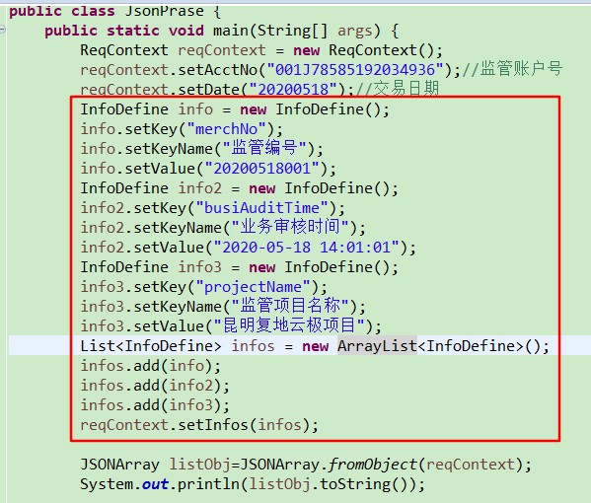
1.请求报文 |  |  |  |  |  | 返回
 | 报文头（postBeanHead） |  |  |  |  |  | 所有的字段都是String字符串，个别备用字段采用Json字符串格式，但不是Json数组，请开发团队注意一下。
 |  | 请求日期 | noticeDate | char(8) | yyyyMMdd |  |  | 虽然文档里各个字段名是大驼峰的，但是所有的报文里字段命名风格都是小驼峰，实时报文里所有的字段类型都是String类型，文档里类型的说明只是表明资金监管系统内部存储字段的类型。
 |  | 请求时间 | noticeTime | char(6) | HHmmss
 |  | 请求类型 | noticeType | char(6) | 指“报文目录”sheet里的交易码
 |  | 请求流水号 | noticeSerNo | char(20) | Q系列查询类接口非必输
 | 报文体（data）
 | 根据不同类型而定
 |  |  |  |  |  |  | 开发示例

2.响应报文
 | 报文头（resultHead）
 |  | 请求日期 | noticeDate | char(8) | yyyyMMdd
 |  | 请求时间 | noticeTime | char(6) | HHmmss
 |  | 请求类型 | noticeType | char(6) | 指“报文目录”sheet里的交易码
 |  | 响应流水号 | noticeSerNo | char(20) | 与请求报文头中请求流水号一致
 |  | 响应状态码 | statusCode | char(10) | 00表示接收正常; 01表示前置机调用外部接口失败; 02表示前置机系统异常或表示前置机业务异常; 03表示前置机调用外部接口返回的业务异常; 99表示接收失败。
 |  | 响应内容 | rspMessage | varchar(500) | 前置机选填响应中文描述，可包含交易成功、前置机业务异常或前置机调用外部接口异常等文字描述。资金监管后台系统只为打印日志，方便快速定位问题。 | --> 特殊说明： A系列通知类报文或Q系列查询类报文返回头状态码解释： 1.前置机连接外部系统查询时网络链路有问题或前置机内部逻辑处理异常，则返回报文头里的响应状态码StatusCode为01或02； 2.前置机连接外部系统查询时网络链路无问题，前置机需要判断外部系统返回的结果是否为交易成功，如果不是交易成功，则前置机返回报文头里的响应状态码StatusCode为03，并将外部系统的错误描述放入响应内容RspMessage里；如果交易成功，则前置机返回报文头里的响应状态码StatusCode为00，且将返回体组装好。
 | 报文体（data）
 | 根据不同类型而定

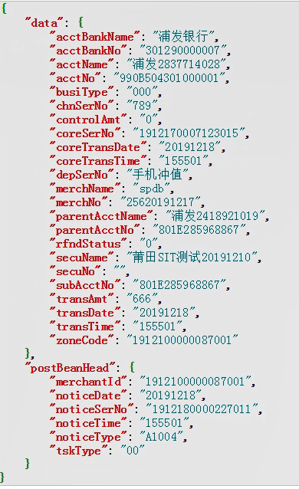
 |  | 附1：A系列通知类接口的请求报文样例截图： |  |  |  | Q系列查询类接口的请求报文样例截图：
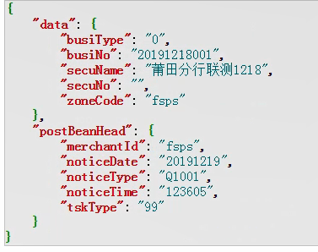

 |  | 附2：返回对象定义样例截图：
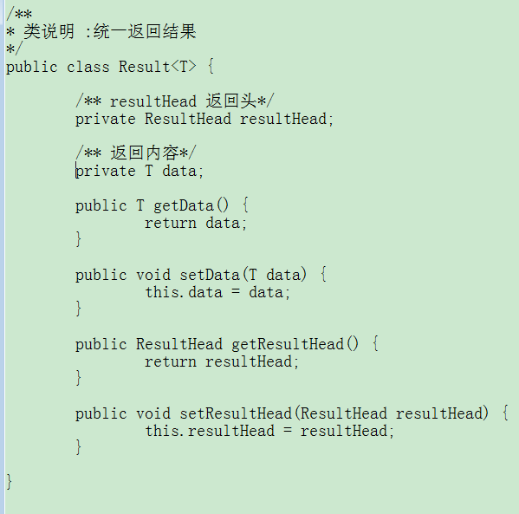

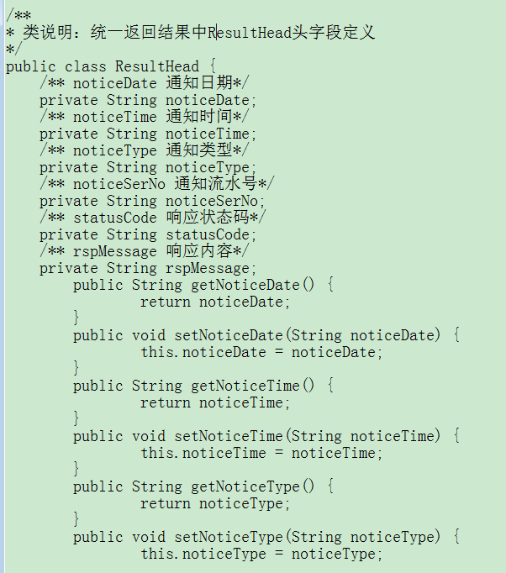

 |  | 附3：接收请求和返回代码样例截图：
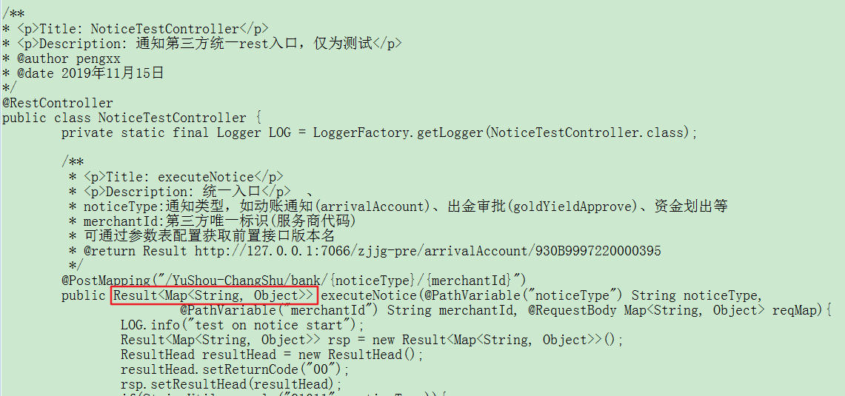

 |  | 附4：前置解析特殊备注字段的示例代码如下：

API类&行内其它系统类报文格式
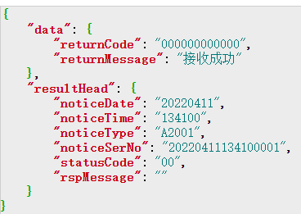
1.请求报文 |  |  |  |  |  | 返回
 | 报文头（postBeanHead）
 |  | 请求日期 | noticeDate | char(8) | yyyyMMdd
 |  | 请求时间 | noticeTime | char(6) | HHmmss |  | 注意事项： 1、虽然文档里各个字段名是大驼峰的，但是所有的报文里字段命名风格都是小驼峰，实时报文里所有的字段类型都是String类型，文档里类型的说明只是表明资金监管系统内部存储字段的类型。 2、所有的字段都是String字符串，个别备用字段采用Json字符串格式，但不是Json数组，请开发团队注意一下。 3、如果接收方实时响应了银行端，返回的报文明确表示接收成功（报文头里的响应状态码是00/03，报文体的响应状态码是12个0），银行端则不会再重发； 如果网络超时或其他原因，银行端未收到实时响应，银行端可以自动尝试重发，也可以手动尝试重发（前期对接测试时，客户需要确定处理方式，银行端完成配置）。 提示：如果选择银行端自动尝试重发，针对不同的通知类型，接收方要有防重机制。
 |  | 请求类型 | noticeType | char(6) | 指“报文目录”sheet里的交易码
 |  | 请求流水号 | noticeSerNo | char(20) | A系列通知必输
 | 报文体（data）
 | 根据不同类型而定

2.响应报文
 | 报文头（resultHead）
 |  | 请求日期 | noticeDate | char(8) | yyyyMMdd
 |  | 请求时间 | noticeTime | char(6) | HHmmss
 |  | 请求类型 | noticeType | char(6) | 指“报文目录”sheet里的交易码
 |  | 响应流水号 | noticeSerNo | char(20) | 必须保持与请求报文头中请求流水号一致
 |  | 响应状态码 | statusCode | char(10) | 00表示接收正常; 03表示API调用外部接口返回的业务异常.
 |  | 响应内容 | rspMessage | varchar(500) | 当响应状态码statusCode为03时，请填写业务异常描述。
 | 报文体（data）
 |  | 响应状态码 | returnCode | char(12) | 000000000000表示接收正常（12个0）;
 |  | 响应内容 | returnMessage | varchar(500) | 当响应状态码returnCode不是000000000000时，请填写业务异常描述。 | --> 特殊说明： 若报文体不为空且存在响应状态码returnCode，则视为同步通知，资金监管系统后台将根据响应状态码returnCode的值决定该笔通知是否成功； 若报文体为空，或报文体不为空但不存在响应状态码returnCode，则视为异步通知，资金监管系统后台将根据ATU7联机交易的调用登记该笔通知的状态结果。

 |  | 附1：A系列通知类接口的请求报文样例截图： |  |  |  | Q系列查询类接口的请求报文样例截图：

 |  | A系列通知接口返回报文示例

